封面


玩转Excel做表

分享人：王媛

主要内容：
• 函数高级应用
• 数据透视表

案例5-INDEX函数
名称 | 库存金额 | 超30天金额 | 占比1 | 超60天金额 | 占比 | 超90天金额 | 占比 | 下柜库存 | 占比 | 30天不动销库存 | 占比
采销A | 64608772.31 | 19910466.88 | 0.31 | 5394584.69 | 0.08 | 2503913.63 | 0.46 | 46948.08 | 0% | 500051.08 | 1%
采销B | 105674854.60 | 44899696.07 | 0.42 | 8995214.75 | 0.09 | 7129330.83 | 0.79 | 570644.19 | 1% | 35050.00 | 0%
采销C | 69292247.11 | 21596734.57 | 0.31 | 13601779.78 | 0.20 | 9392064.86 | 0.69 | 544997.53 | 1% | 699582.75 | 1%
采销D | 94885767.50 | 20091135.15 | 0.21 | 6332221.20 | 0.07 | 2244783.90 | 0.35 | 379125.75 | 0% | 0.00 | 0%
总和 | 334461641.51 | 106498032.68 | 0.32 | 34323800.42 | 0.10 | 21270093.22 | 0.62 | 1541715.54 | 0% | 1234683.83 | 0%

超60天金额

采销A | 采销B | 采销C | 采销D
5394585万元 | 8995215万元 | 13601780万元 | 6332221万元

数据透视表
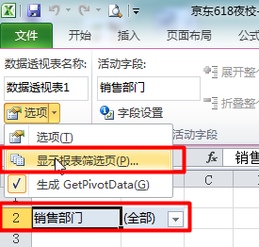
数据透视表
1、数据透视表基本功能

2、值字段设置
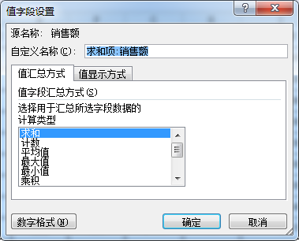

3、插入分类汇总
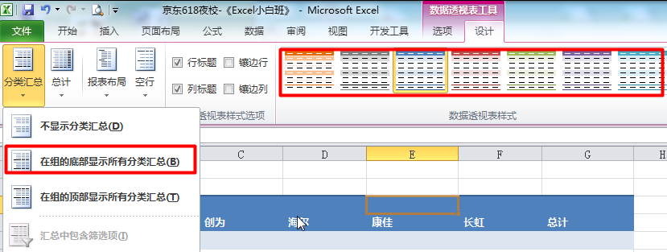

4、根据报表筛选项，制作每个部门的明细表

